Plantilla Productos
Nombre | Precio | Empaque | Descripción | Catálogo | Categoría | Subcategoría | Tipo | Imagen URL
Jardín de Mamá | $580.00 | Pieza | Pan de naranja con almendra y amapola, relleno de ganache de chocolate blanco y lavanda. Decorado con crema de mantequilla. Incluye fino empaque. Para 8-10 porciones. | Día de las Madres 2026 | Pastelería | Pasteles | Temporada | 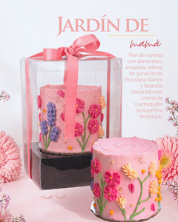
Mom Fit | $450.00 | Pieza | Producto Keto, sin lácteos y sin azúcar refinada. Elaborado con harina de almendra, endulzado con monk fruit, relleno cítrico y cobertura de crema vegetal. Para 4 porciones. | Día de las Madres 2026 | Pastelería | Pasteles | Temporada | 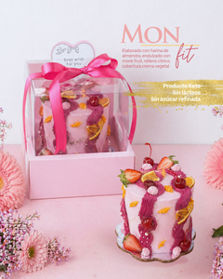
Sol de Mamá | $390.00 | Pieza | Tarta con base de mantequilla y crema de almendras, rellena de crema de cítricos. Decorada con merengue italiano flameado y rebanadas de cítricos. Para 10-12 porciones. | Día de las Madres 2026 | Pastelería | Tartas | Temporada | 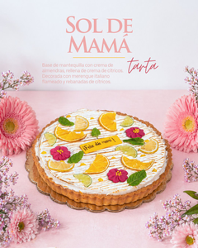
Dulce Amor Floral | $480.00 | Pieza | Mostachón con fruta de temporada acompañado de un arreglo floral. Para 4 porciones. | Día de las Madres 2026 | Pastelería | Mostachón | Temporada | 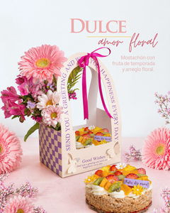
Dulces Recuerdos de Mamá | $380.00 | Pieza | Flores naturales y un exquisito postre de fresas con crema y trocitos de cheesecake estilo New York. Personalízalo con tus 3 fotos favoritas. | Día de las Madres 2026 | Repostería | Postres | Temporada | 
Brunch Sorpresa | $580.00 | Caja | Focaccia de milanesa napolitana, frasco con fruta, granola artesanal, yogurt y miel, bebida artesanal de fruta, cupcake floral, galletas mini decoradas, detalle floral, tarjeta para mensaje y empaque especial. | Día de las Madres 2026 | Brunch | Brunch Sorpresa | Temporada | 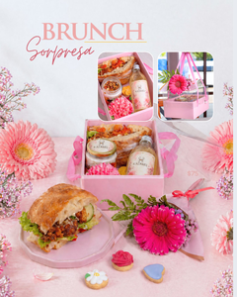
Suspiros de Amor | $130.00 | Caja | Fina selección de galletas: besos de nuez, pastisetas, linzer con frutos rojos y galletas decoradas. | Día de las Madres 2026 | Repostería | Galletas | Temporada | 
Margarita Cítrica | $120.00 | Pieza | Cupcake de pan de almendra con amapola, relleno de crema de cítricos. Decorado con crema de mantequilla y placa de fondant. | Día de las Madres 2026 | Repostería | Cupcakes | Temporada | 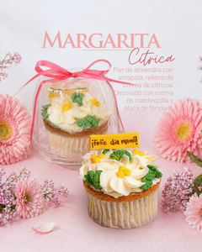
Tarta Tropical de Mango | $95.00 | Pieza | Tarta individual con base de mantequilla y crema de almendras, relleno de cremoso de mango. Decorada con chantilly de mango. | Día de las Madres 2026 | Repostería | Tartas | Temporada | 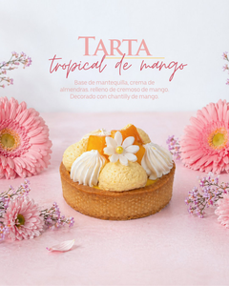
Macarrones para Mamá - Caja 12 pzas | $350.00 | Caja | Caja de 12 macarrones surtidos: maracuyá (naranja), cheesecake (celeste), ganache de chocolate semiamargo (rojo), agua de rosas (rosa pastel) y frutos rojos (rosa). | Día de las Madres 2026 | Repostería | Macarrones | Temporada | 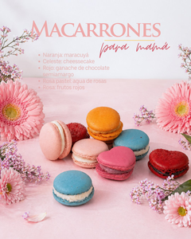
Macarrones para Mamá - Caja 6 pzas | $190.00 | Caja | Caja de 6 macarrones surtidos: maracuyá, cheesecake, ganache de chocolate semiamargo, agua de rosas y frutos rojos. | Día de las Madres 2026 | Repostería | Macarrones | Temporada
Macarrones para Mamá - Caja 3 pzas | $100.00 | Caja | Caja de 3 macarrones surtidos: maracuyá, cheesecake, ganache de chocolate semiamargo, agua de rosas y frutos rojos. | Día de las Madres 2026 | Repostería | Macarrones | Temporada
Galleta Mom | $75.00 | Pieza | Galleta con forma de la palabra "MOM", decorada con glaseado de azúcar. | Día de las Madres 2026 | Repostería | Galletas | Temporada | 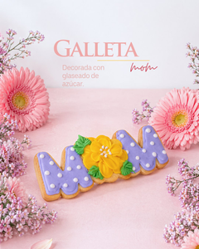
Galletas Decoradas | $75.00 | Pieza | Galleta decorada con glaseado de azúcar. Diseños temáticos para Mamá. | Día de las Madres 2026 | Repostería | Galletas | Temporada | 
Mini Galletas Florales | $50.00 | Set | Set de galletas de mantequilla decoradas con glaseado de azúcar, en presentación floral. | Día de las Madres 2026 | Repostería | Galletas | Temporada | 

